第1次
工程款支付证书
工程名称 |  | 平利县长安镇茶旅产业路工程施工（四标段） |  |  |  |  | 建设单位 |  | 平利县公路管理局 |  |  |  | ERP编号 |  | 9653 | 档案编号 |  | CD2018-029
合同金额 |  | 5,943,534.06 |  |  | 中标时间 | 2018.5.16 | 已提供工程资料 |  | 本项目资料有中标书、施工合同、内部承包协议； 无交工证书、审计报告、不领章承诺书、工程终结结算承诺书 |  |  |  | 保存地址 |  | 庐江 | 责任单位 |  | 第七大区陕西省
决算金额 |  | 6,127,630.61 |  |  | 决算时间 | 2020.9.25 | 项目部印章 |  | 无 |  |  |  | 施工人 |  | 赵宗平13325353670 | 区域责任人 | 孙健 | 省办负责人 | 易冬明
序号 | 经营填写 |  |  |  |  | 工程填写 | 经营填写 |  |  | 财务填写 | 经营、工程、质安填写 |  | 区域负责人 |  | 申请部门填写财务核对 |  |  | 本次支付 金额 | 剩余款项
 | 到款情况 |  |  |  |  |  | 暂列金 |  |  | 代缴税金 | 其他扣款 |  | 预留款 |  | 成本票
 | 日期 | 工程款金额 | 周转金金额 | 到款银行 | 到款账户 | 完成进度 | 比例 | 金额 | 备注 | 金额 | 金额 | 备注 | 金额 | 备注 | 供货单位 | 合同额 | 成本票额
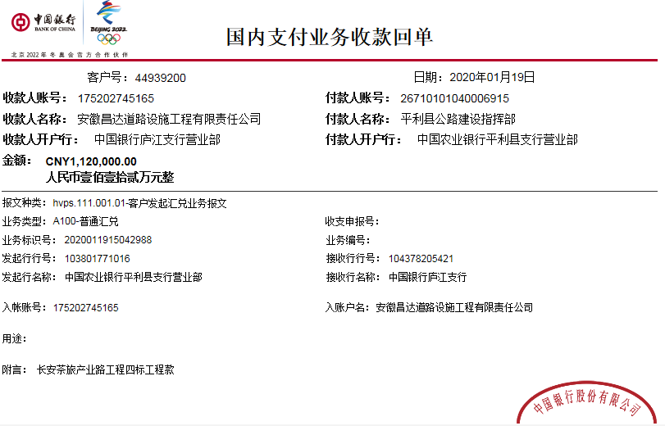
 | 前期到款 | 2831013.2 |  | 中 | 175202745165 |  | 1% | 59,436.00 | 合同价1% | 135,617.00 | 500.00 | 外经证费用 |  |  | 前期支付 |  |  | 2,635,460.20
1 | 2019-09-06 | 800000 |  | 中 | 175202745165
 |  |  |  | 长安银行平利支行 | 806070801421000000 |  |  |  |  | 62,145.00 | 500.00 | 外经证费用 |  |  | 陕西康盛原工程材料有限公司 |  |  | 350,000.00
2 | 2019-09-11 |  |  | 工行陕西安康紫阳县支行 | 6,222,002,607,200,000,000.00 |  |  |  |  |  |  |  |  |  | 赵宗平 |  |  | 387,355.00
3 | 2019-10-25 |  | 162530 | 中 | 175202745165
 | 2019-10-25 |  |  | 农业银行安康汉滨支行 | 2672 0701 0400 06407 |  |  |  |  |  |  |  |  |  | 安康市伟鑫工程试验检测有限公司 |  |  | 8,000.00
 | 2019-10-25 |  |  | 聊城农商银行高新区支行 | 9150 1150 2454 2050000696 |  |  |  |  |  |  |  |  |  | 聊城誉铭金属制品有限公司 |  |  | 154,530.00
4 | 2020-01-19 | 1120000 |  | 中 | 175202745165 |  |  |  | 已扣完 | 19,561.00 |  |  | 88,386.38 | 暂扣企税
 | 2020-01-19 |  |  | 长安银行平利支行 | 8060 7080 1421 0005 88 |  |  |  |  |  | 100.00 | 手续费 |  |  | 陕西康盛原工程材料有限公司 |  |  | 200,000.00
 | 2020-01-19 |  |  | 农行陕西省安康市分行营业部 | 6228 4629 6000 3578 215 |  |  |  |  |  | 100.00 |  |  |  | 赵宗平 |  |  | 811,852.00
5 | 2021-02-03 | 500000 |  | 中 | 175202745165 |  | 1% | 1,841.00 | 补扣决算价与合同价差额1% | 61,719.90 | 500.00 | 外经证费用 | 84,545.42 | 暂扣企税
 | 2021-02-08 |  | -80000 | 农行陕西省安康市分行营业部 | 6228 4629 6000 3578 215 |  |  |  |  |  |  |  | 50.00 | 手续费 | 赵宗平(退投资款）
 |  |  |  | 长安银行平利支行 | 8060 7080 1421 0005 88 |  |  |  |  |  |  |  | 100.00 |  | 陕西康盛原工程材料有限公司（材料费） |  |  | 269,104.50
6 | 2021-06-28 |  |  |  |  |  |  |  |  |  | 50.00 | 扣手续费 | -172,931.80 | 退暂扣企税 | 安康市宏远建筑工程劳务有限公司806070001421020667 长安银行安康市香溪路支行 |  |  | 60,000.00
 |  |  |  |  |  |  |  |  |  |  | 50.00 | 扣手续费 |  |  | 安康市汉滨区德盛五金机械加工厂26730101040009717 农行安康市江北支行营业部 |  |  | 107,378.00

合计 |  | 5251013.2 | 82530.00 |  |  |  |  | 61,277.00 |  | 279,042.90 | 1,800.00 |  | 150.00 |  |  |  |  | 4,983,679.70 | 7,593.60
本次结算 支付明细 |  | 应支付金额 |  |  | 349,104.50 |  |  |  |  |  | 本次支付金额 |  |  | 小写 | 349,104.50
 |  | 已支付金额 |  |  | 0.00 |  |  |  |  |  |  |  |  | 大写 | 叁拾肆万玖仟壹佰零肆元整

